Лист1
ЗИМА 2015-2016

Наименование | цена | заказ
Головные Уборы Наполнитель - ПУХ
ГУ- 150
ГУ-150 инжир 50 р. | 600.00
ГУ-150 инжир 52 р. | 600.00
ГУ-150 инжир 53 р. | 600.00
ГУ-150 инжир 54 р. | 600.00
ГУ-150 инжир 56 р. | 600.00
ГУ-150 капучино 50 р. | 600.00
ГУ-150 капучино 52 р. | 600.00
ГУ-150 капучино 53 р. | 600.00
ГУ-150 капучино 54 р. | 600.00
ГУ-150 капучино 56 р. | 600.00
ГУ-150 красный 50 р. | 600.00
ГУ-150 красный 52 р. | 600.00
ГУ-150 красный 53 р. | 600.00
ГУ-150 красный 54 р. | 600.00
ГУ-150 красный 56 р. | 600.00
ГУ-150 св.серый 50 р. | 600.00
ГУ-150 св.серый 52 р. | 600.00
ГУ-150 св.серый 53 р. | 600.00
ГУ-150 св.серый 54 р. | 600.00
ГУ-150 св.серый 56 р. | 600.00
ГУ-150 син-зелен 50 р. | 600.00
ГУ-150 син-зелен 52 р. | 600.00
ГУ-150 син-зелен 53 р. | 600.00
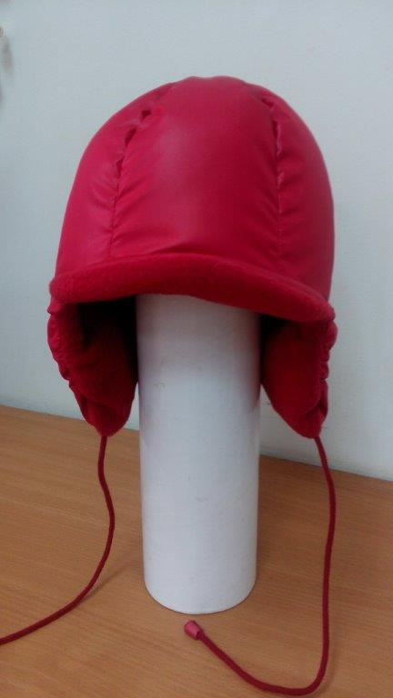
ГУ-150 син-зелен 54 р. | 600.00
ГУ-150 син-зелен 56 р. | 600.00
ГУ-150 т.синий 50 р. | 600.00
ГУ-150 т.синий 52 р. | 600.00
ГУ-150 т.синий 53 р. | 600.00
ГУ-150 т.синий 54 р. | 600.00
ГУ-150 т.синий 56 р. | 600.00
ГУ-150 чернильн 50 р. | 600.00
ГУ-150 чернильн 52 р. | 600.00
ГУ-150 чернильн 53 р. | 600.00
ГУ-150 чернильн 54 р. | 600.00
ГУ-150 чернильн 56 р. | 600.00
ГУ- 151(З-566/ЗС-567)
ГУ-151 сер-син 50 р. | 600.00
ГУ-151 сер-син 52 р. | 600.00
ГУ-151 сер-син 53 р. | 600.00
ГУ-151 сер-син 54 р. | 600.00
ГУ-151 сер-син 56 р. | 600.00
ГУ-151 синий 50 р. | 600.00
ГУ-151 синий 52 р. | 600.00
ГУ-151 синий 53 р. | 600.00
ГУ-151 синий 54 р. | 600.00
ГУ-151 синий 56 р. | 600.00
ГУ-151 т.серый 50 р. | 600.00
ГУ-151 т.серый 52 р. | 600.00
ГУ-151 т.серый 53 р. | 600.00
ГУ-151 т.серый 54 р. | 600.00
ГУ-151 т.серый 56 р. | 600.00
ГУ-151 т.синий 50 р. | 600.00
ГУ-151 т.синий 52 р. | 600.00
ГУ-151 т.синий 53 р. | 600.00
ГУ-151 т.синий 54 р. | 600.00
ГУ-151 т.синий 56 р. | 600.00
ГУ- 152
ГУ-152 белый 50 р. | 700.00
ГУ-152 белый 52 р. | 700.00
ГУ-152 белый 53 р. | 700.00
ГУ-152 белый 54 р. | 700.00
ГУ-152 белый 56 р. | 700.00
ГУ-152 бирюза 50 р. | 700.00
ГУ-152 бирюза 52 р. | 700.00
ГУ-152 бирюза 53 р. | 700.00
ГУ-152 бирюза 54 р. | 700.00
ГУ-152 бирюза 56 р. | 700.00
ГУ-152 коралл 50 р. | 700.00
ГУ-152 коралл 52 р. | 700.00
ГУ-152 коралл 53 р. | 700.00
ГУ-152 коралл 54 р. | 700.00
ГУ-152 коралл 56 р. | 700.00
ГУ-152 лимонный 50 р. | 700.00
ГУ-152 лимонный 52 р. | 700.00
ГУ-152 лимонный 53 р. | 700.00
ГУ-152 лимонный 54 р. | 700.00
ГУ-152 лимонный 56 р. | 700.00
ГУ-152 мятный 50 р. | 700.00
ГУ-152 мятный 52 р. | 700.00
ГУ-152 мятный 53 р. | 700.00
ГУ-152 мятный 54 р. | 700.00
ГУ-152 мятный 56 р. | 700.00
ГУ-152 орхидея 50 р. | 700.00
ГУ-152 орхидея 52 р. | 700.00
ГУ-152 орхидея 53 р. | 700.00
ГУ-152 орхидея 54 р. | 700.00
ГУ-152 орхидея 56 р. | 700.00
ГУ-152 роз.жемчуг 50 р. | 700.00
ГУ-152 роз.жемчуг 52 р. | 700.00
ГУ-152 роз.жемчуг 53 р. | 700.00
ГУ-152 роз.жемчуг 54 р. | 700.00
ГУ-152 роз.жемчуг 56 р. | 700.00
ГУ-152 роз.коралл 50 р. | 700.00
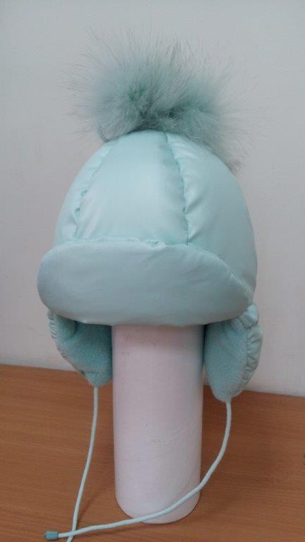
ГУ-152 роз.коралл 52 р. | 700.00
ГУ-152 роз.коралл 53 р. | 700.00
ГУ-152 роз.коралл 54 р. | 700.00
ГУ-152 роз.коралл 56 р. | 700.00
ГУ-152 сливки 50 р. | 700.00
ГУ-152 сливки 52 р. | 700.00
ГУ-152 сливки 53 р. | 700.00
ГУ-152 сливки 54 р. | 700.00
ГУ-152 сливки 56 р. | 700.00
ГУ- 153(ЗС-588/ЗС-589)
ГУ-153 белый 50 р. | 700.00
ГУ-153 белый 52 р. | 700.00
ГУ-153 белый 53 р. | 700.00
ГУ-153 белый 54 р. | 700.00
ГУ-153 белый 56 р. | 700.00
ГУ-153 лимонный 50 р. | 700.00
ГУ-153 лимонный 52 р. | 700.00
ГУ-153 лимонный 53 р. | 700.00
ГУ-153 лимонный 54 р. | 700.00
ГУ-153 лимонный 56 р. | 700.00
ГУ-153 сир.дымка 50 р. | 700.00
ГУ-153 сир.дымка 52 р. | 700.00
ГУ-153 сир.дымка 53 р. | 700.00
ГУ-153 сир.дымка 54 р. | 700.00
ГУ-153 сир.дымка 56 р. | 700.00
ГУ-153 цикламен 50 р. | 700.00
ГУ-153 цикламен 52 р. | 700.00
ГУ-153 цикламен 53 р. | 700.00
ГУ-153 цикламен 54 р. | 700.00
ГУ-153 цикламен 56 р. | 700.00
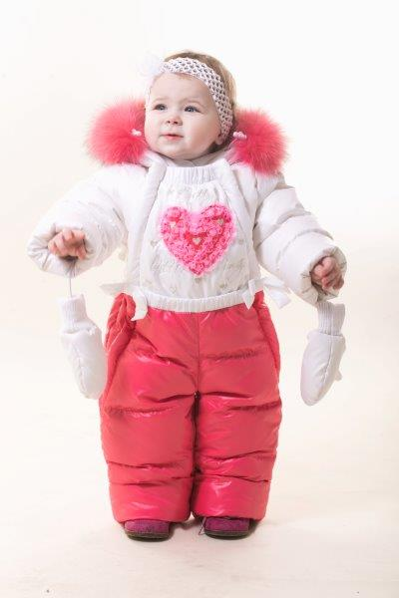
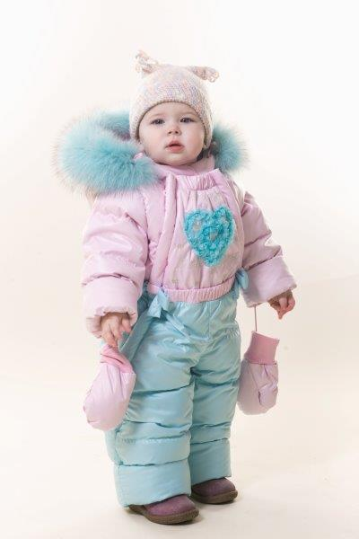
Комбинезоны-трансформеры Наполнитель -ПУХ
З-594 Комб-трансф д/девочки.
З-594 белый/алый 68 р. | 4900.00
З-594 белый/алый 80 р. | 4900.00
З-594 молоч/роз.коралл 68 р. | 4900.00
З-594 молоч/роз.коралл 80 р. | 4900.00
З-594 роз/бирюз 68 р. | 4900.00
З-594 роз/бирюз 80 р. | 4900.00
З-594 св.сир/лилов 68 р. | 4900.00
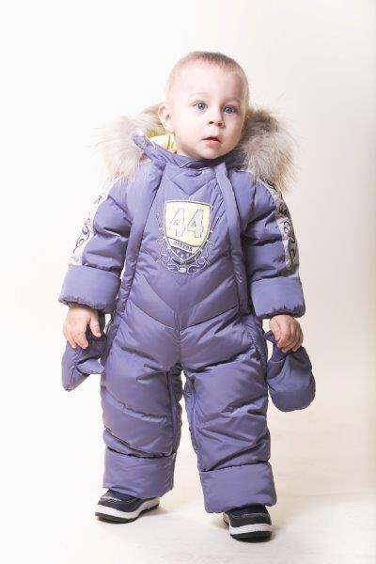
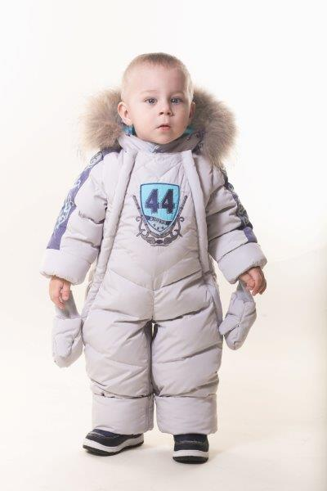
З-594 св.сир/лилов 80 р. | 4900.00
З-595 Комб-трансф д/мальчика.
З-595 голуб 68 р. | 4900.00
З-595 голуб 80 р. | 4900.00
З-595 лаванда 68 р. | 4900.00
З-595 лаванда 80 р. | 4900.00
З-595 св.серый 68 р. | 4900.00
З-595 св.серый 80 р. | 4900.00
З-595 туман 68 р. | 4900.00
З-595 туман 80 р. | 4900.00
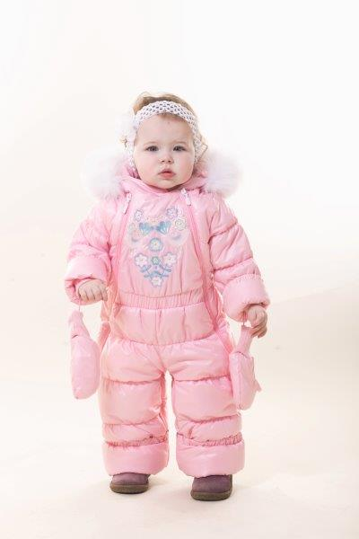
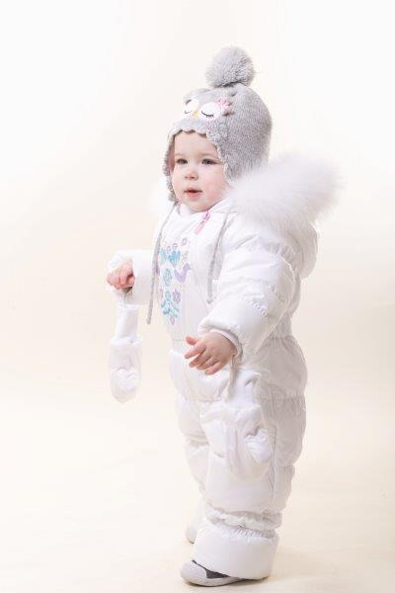
Комбинезоны-трансформеры Наполнитель - Синтетический Лебяжий пух
ЗС-599 Комб-трансф.д/девочки
ЗС-599 белый 68 р. | 4500.00
ЗС-599 белый 80 р. | 4500.00
ЗС-599 молочный 68 р. | 4500.00
ЗС-599 молочный 80 р. | 4500.00
ЗС-599 роз.коралл 68 р. | 4500.00
ЗС-599 роз.коралл 80 р. | 4500.00
ЗС-599 св.розовый 68 р. | 4500.00
ЗС-599 св.розовый 80 р. | 4500.00
ЗС-600 Комб-трансф.д/мальчика
ЗС-600 сер-гол/бел/салат 68 р. | 4100.00
ЗС-600 сер-гол/бел/салат 80 р. | 4100.00
ЗС-600 т.син/бел/г.волна 68 р. | 4100.00
ЗС-600 т.син/бел/г.волна 80 р. | 4100.00
Костюмы для девочек Наполнитель - ПУХ (отстегивающийся пух-пакет)
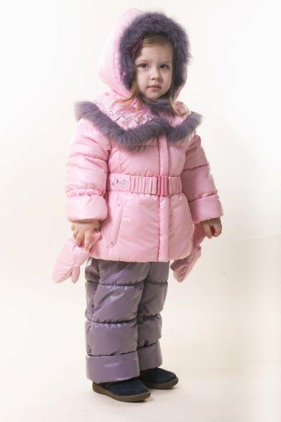
З-576/ЗС-577 Костюм д/девочки
З-576/ЗС-577 бежев/виш.пенка 80 р. | 5700.00
З-576/ЗС-577 бежев/виш.пенка 86 р. | 5700.00
З-576/ЗС-577 бежев/виш.пенка 92 р. | 5700.00
З-576/ЗС-577 бежев/виш.пенка 98 р. | 5700.00
З-576/ЗС-577 бежев/виш.пенка104 р. | 5700.00
З-576/ЗС-577 белый/бирюза 80 р. | 5700.00
З-576/ЗС-577 белый/бирюза 86 р. | 5700.00
З-576/ЗС-577 белый/бирюза 92 р. | 5700.00
З-576/ЗС-577 белый/бирюза 98 р. | 5700.00
З-576/ЗС-577 белый/бирюза104 р. | 5700.00
З-576/ЗС-577 роз.жемчуг/сер-син 80 р. | 5700.00
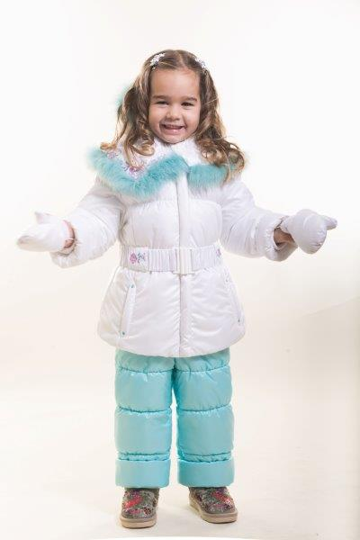
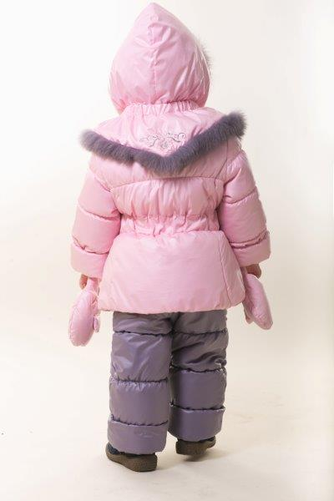
З-576/ЗС-577 роз.жемчуг/сер-син 86 р. | 5700.00
З-576/ЗС-577 роз.жемчуг/сер-син 92 р. | 5700.00
З-576/ЗС-577 роз.жемчуг/сер-син 98 р. | 5700.00
З-576/ЗС-577 роз.жемчуг/сер-син104 р. | 5700.00
З-576/ЗС-577 роз.коралл/св.инж 80 р. | 5700.00
З-576/ЗС-577 роз.коралл/св.инж 86 р. | 5700.00
З-576/ЗС-577 роз.коралл/св.инж 92 р. | 5700.00
З-576/ЗС-577 роз.коралл/св.инж 98 р. | 5700.00
З-576/ЗС-577 роз.коралл/св.инж104 р. | 5700.00
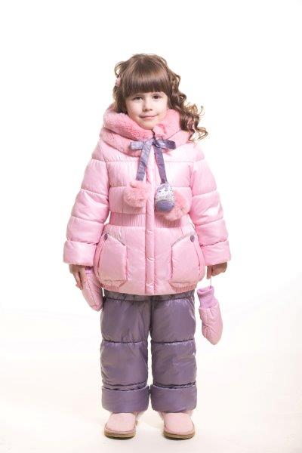
З-578/ЗС-579 Костюм д/девочки
З-578/ЗС-579 белый/мята 80 р. | 5700.00
З-578/ЗС-579 белый/мята 86 р. | 5700.00
З-578/ЗС-579 белый/мята 92 р. | 5700.00
З-578/ЗС-579 белый/мята 98 р. | 5700.00
З-578/ЗС-579 белый/мята104 р. | 5700.00
З-578/ЗС-579 лимон/инжир 80 р. | 5700.00
З-578/ЗС-579 лимон/инжир 86 р. | 5700.00
З-578/ЗС-579 лимон/инжир 92 р. | 5700.00
З-578/ЗС-579 лимон/инжир 98 р. | 5700.00
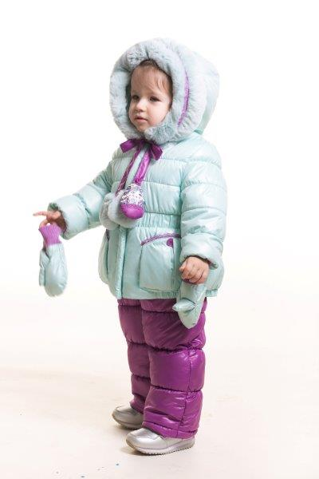
З-578/ЗС-579 лимон/инжир104 р. | 5700.00
З-578/ЗС-579 мята/фукс 80 р. | 5700.00
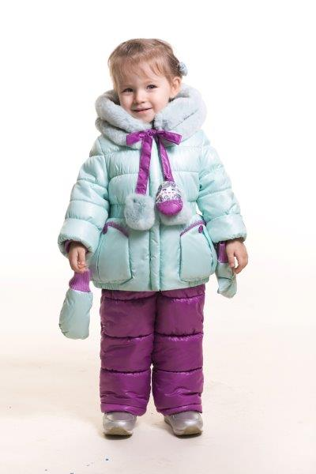
З-578/ЗС-579 мята/фукс 86 р. | 5700.00
З-578/ЗС-579 мята/фукс 92 р. | 5700.00
З-578/ЗС-579 мята/фукс 98 р. | 5700.00
З-578/ЗС-579 мята/фукс104 р. | 5700.00
З-578/ЗС-579 роз.коралл/св.инжир 80 р. | 5700.00
З-578/ЗС-579 роз.коралл/св.инжир 86 р. | 5700.00
З-578/ЗС-579 роз.коралл/св.инжир 92 р. | 5700.00
З-578/ЗС-579 роз.коралл/св.инжир 98 р. | 5700.00
З-578/ЗС-579 роз.коралл/св.инжир104 р. | 5700.00
З-582/ЗС-583 Костюм д/девочки
З-582/ЗС-583 коралл/фиол 80 р. | 5700.00
З-582/ЗС-583 коралл/фиол 86 р. | 5700.00
З-582/ЗС-583 коралл/фиол 92 р. | 5700.00
З-582/ЗС-583 коралл/фиол 98 р. | 5700.00
З-582/ЗС-583 коралл/фиол 104 р. | 5700.00
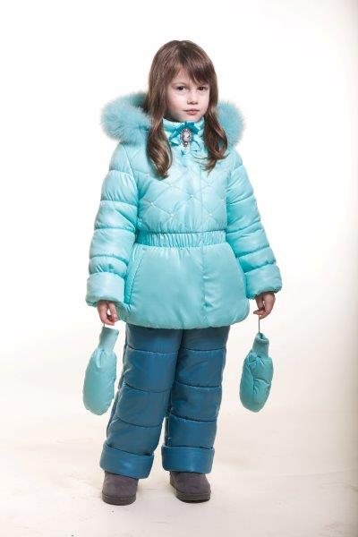
З-582/ЗС-583 коралл/фиол 110 р. | 5700.00
З-582/ЗС-583 коралл/фиол 116 р. | 5700.00
З-582/ЗС-583 коралл/фиол 122 р. | 5700.00
З-582/ЗС-583 коралл/фиол 128 р. | 5700.00
З-582/ЗС-583 лимон/инж 80 р. | 5700.00
З-582/ЗС-583 лимон/инж 86 р. | 5700.00
З-582/ЗС-583 лимон/инж 92 р. | 5700.00
З-582/ЗС-583 лимон/инж 98 р. | 5700.00
З-582/ЗС-583 лимон/инж 104 р. | 5700.00
З-582/ЗС-583 лимон/инж 110 р. | 0.00
З-582/ЗС-583 лимон/инж 116 р. | 5700.00
З-582/ЗС-583 лимон/инж 122 р. | 5700.00
З-582/ЗС-583 лимон/инж 128 р. | 5700.00
З-582/ЗС-583 роз.жем/син 80 р. | 5700.00
З-582/ЗС-583 роз.жем/син 86 р. | 5700.00
З-582/ЗС-583 роз.жем/син 92 р. | 0.00
З-582/ЗС-583 роз.жем/син 98 р. | 0.00
З-582/ЗС-583 роз.жем/син 104 р. | 0.00
З-582/ЗС-583 роз.жем/син 110 р. | 0.00
З-582/ЗС-583 роз.жем/син 116 р. | 5700.00
З-582/ЗС-583 роз.жем/син 122 р. | 5700.00
З-582/ЗС-583 роз.жем/син 128 р. | 5700.00
З-582/ЗС-583 св.бир/син-зел 80 р. | 5700.00
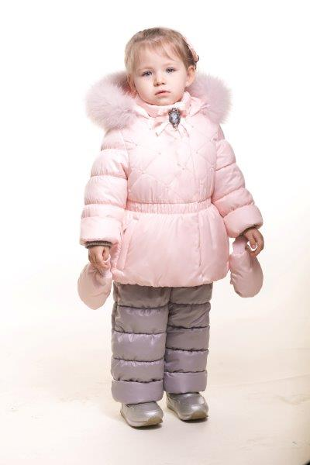
З-582/ЗС-583 св.бир/син-зел 86 р. | 5700.00
З-582/ЗС-583 св.бир/син-зел 92 р. | 5700.00
З-582/ЗС-583 св.бир/син-зел 98 р. | 5700.00
З-582/ЗС-583 св.бир/син-зел 104 р. | 5700.00
З-582/ЗС-583 св.бир/син-зел 110 р. | 5700.00
З-582/ЗС-583 св.бир/син-зел 116 р. | 5700.00
З-582/ЗС-583 св.бир/син-зел 122 р. | 5700.00
З-582/ЗС-583 св.бир/син-зел 128 р. | 5700.00
З-582/ЗС-583 св.лилов/сир 80 р. | 5700.00
З-582/ЗС-583 св.лилов/сир 86 р. | 5700.00
З-582/ЗС-583 св.лилов/сир 92 р. | 5700.00
З-582/ЗС-583 св.лилов/сир 98 р. | 5700.00
З-582/ЗС-583 св.лилов/сир 104 р. | 5700.00
З-582/ЗС-583 св.лилов/сир 110 р. | 5700.00
З-582/ЗС-583 св.лилов/сир 116 р. | 5700.00
З-582/ЗС-583 св.лилов/сир 122 р. | 5700.00
З-582/ЗС-583 св.лилов/сир 128 р. | 5700.00
З-582/ЗС-583 св.персик/сер 80 р. | 5700.00
З-582/ЗС-583 св.персик/сер 86 р. | 5700.00
З-582/ЗС-583 св.персик/сер 92 р. | 5700.00
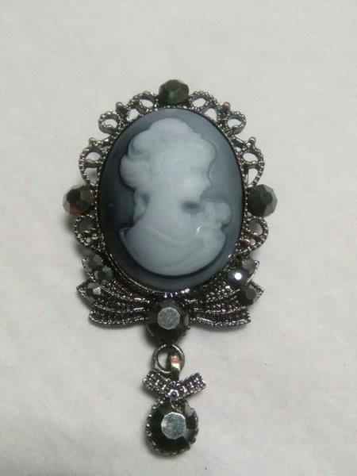
З-582/ЗС-583 св.персик/сер 98 р. | 5700.00
З-582/ЗС-583 св.персик/сер 104 р. | 5700.00
З-582/ЗС-583 св.персик/сер 110 р. | 0.00
З-582/ЗС-583 св.персик/сер 116 р. | 0.00
З-582/ЗС-583 св.персик/сер 122 р. | 0.00
З-582/ЗС-583 св.персик/сер 128 р. | 0.00
З-582/ЗС-583 сливки/пенка 80 р. | 5700.00
З-582/ЗС-583 сливки/пенка 86 р. | 5700.00
З-582/ЗС-583 сливки/пенка 92 р. | 5700.00
З-582/ЗС-583 сливки/пенка 98 р. | 5700.00
З-582/ЗС-583 сливки/пенка 104 р. | 5700.00
З-582/ЗС-583 сливки/пенка 110 р. | 5700.00
З-582/ЗС-583 сливки/пенка 116 р. | 5700.00
З-582/ЗС-583 сливки/пенка 122 р. | 5700.00
З-582/ЗС-583 сливки/пенка 128 р. | 5700.00
Костюмы для девочек Наполнитель - Синтетический лебяжий пух
ЗС-584/ЗС-585 Костюм д/девочки
ЗС-584/ЗС-585 алый/синий 110 р. | 5200.00
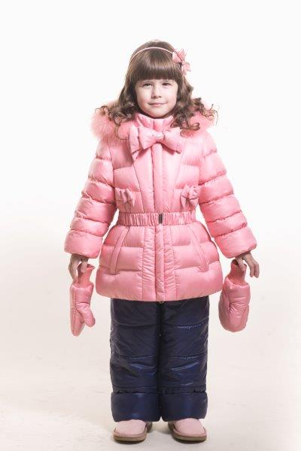
ЗС-584/ЗС-585 алый/синий 116 р. | 5200.00
ЗС-584/ЗС-585 алый/синий 122 р. | 5200.00
ЗС-584/ЗС-585 алый/синий 128 р. | 5200.00
ЗС-584/ЗС-585 бирюз/сирень 110 р. | 5200.00
ЗС-584/ЗС-585 бирюз/сирень 116 р. | 5200.00
ЗС-584/ЗС-585 бирюз/сирень 122 р. | 5200.00
ЗС-584/ЗС-585 бирюз/сирень 128 р. | 5200.00
ЗС-584/ЗС-585 коралл/индого 110 р. | 5200.00
ЗС-584/ЗС-585 коралл/индого 116 р. | 5200.00
ЗС-584/ЗС-585 коралл/индого 122 р. | 5200.00
ЗС-584/ЗС-585 коралл/индого 128 р. | 5200.00
ЗС-584/ЗС-585 лайм/син-зел 110 р. | 5200.00
ЗС-584/ЗС-585 лайм/син-зел 116 р. | 5200.00
ЗС-584/ЗС-585 лайм/син-зел 122 р. | 5200.00
ЗС-584/ЗС-585 лайм/син-зел 128 р. | 5200.00
ЗС-584/ЗС-585 молоч/коралл 110 р. | 5200.00
ЗС-584/ЗС-585 молоч/коралл 116 р. | 5200.00
ЗС-584/ЗС-585 молоч/коралл 122 р. | 5200.00
ЗС-584/ЗС-585 молоч/коралл 128 р. | 5200.00
ЗС-584/ЗС-585 розовый/серый 110 р. | 5200.00
ЗС-584/ЗС-585 розовый/серый 116 р. | 5200.00
ЗС-584/ЗС-585 розовый/серый 122 р. | 5200.00
ЗС-584/ЗС-585 розовый/серый 128 р. | 5200.00
ЗС-586/ЗС-587 Костюм д/девочки
ЗС-586/ЗС-587 белый/м.волна 110 р. | 5200.00
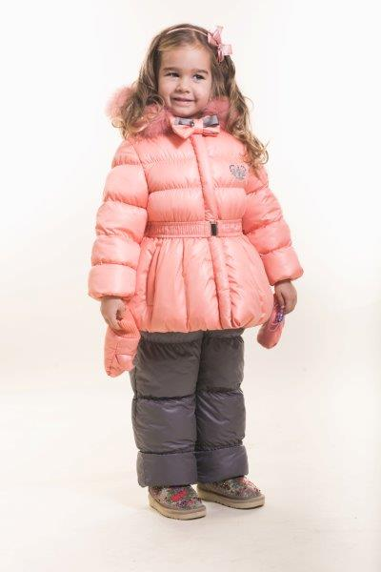
ЗС-586/ЗС-587 белый/м.волна 116 р. | 5200.00
ЗС-586/ЗС-587 белый/м.волна 122 р. | 5200.00
ЗС-586/ЗС-587 белый/м.волна 128 р. | 5200.00
ЗС-586/ЗС-587 бирюза/т.фиол 110 р. | 5200.00
ЗС-586/ЗС-587 бирюза/т.фиол 116 р. | 5200.00
ЗС-586/ЗС-587 бирюза/т.фиол 122 р. | 5200.00
ЗС-586/ЗС-587 бирюза/т.фиол 128 р. | 5200.00
ЗС-586/ЗС-587 коралл/св.инж 110 р. | 5200.00
ЗС-586/ЗС-587 коралл/св.инж 116 р. | 5200.00
ЗС-586/ЗС-587 коралл/св.инж 122 р. | 5200.00
ЗС-586/ЗС-587 коралл/св.инж 128 р. | 5200.00
ЗС-586/ЗС-587 мята/какао 80 р. | 5200.00
ЗС-586/ЗС-587 мята/какао 86 р. | 5200.00
ЗС-586/ЗС-587 мята/какао 92 р. | 5200.00
ЗС-586/ЗС-587 мята/какао 98 р. | 5200.00
ЗС-586/ЗС-587 мята/какао104 р. | 5200.00
ЗС-586/ЗС-587 орхид/сер-гол 110 р. | 5200.00
ЗС-586/ЗС-587 орхид/сер-гол 116 р. | 5200.00
ЗС-586/ЗС-587 орхид/сер-гол 122 р. | 5200.00
ЗС-586/ЗС-587 орхид/сер-гол 128 р. | 5200.00
ЗС-586/ЗС-587 перс/т.сер 80 р. | 5200.00
ЗС-586/ЗС-587 перс/т.сер 86 р. | 5200.00
ЗС-586/ЗС-587 перс/т.сер 92 р. | 5200.00
ЗС-586/ЗС-587 перс/т.сер 98 р. | 5200.00
ЗС-586/ЗС-587 перс/т.сер104 р. | 5200.00
ЗС-586/ЗС-587 роз/фукс 80 р. | 5200.00
ЗС-586/ЗС-587 роз/фукс 86 р. | 5200.00
ЗС-586/ЗС-587 роз/фукс 92 р. | 5200.00
ЗС-586/ЗС-587 роз/фукс 98 р. | 5200.00
ЗС-586/ЗС-587 роз/фукс104 р. | 5200.00
ЗС-586/ЗС-587 св.беж/т.сер 110 р. | 5200.00
ЗС-586/ЗС-587 св.беж/т.сер 116 р. | 5200.00
ЗС-586/ЗС-587 св.беж/т.сер 122 р. | 5200.00
ЗС-586/ЗС-587 св.беж/т.сер 128 р. | 5200.00
ЗС-586/ЗС-587 циклам/син 110 р. | 5200.00
ЗС-586/ЗС-587 циклам/син 116 р. | 5200.00
ЗС-586/ЗС-587 циклам/син 122 р. | 5200.00
ЗС-586/ЗС-587 циклам/син 128 р. | 5200.00
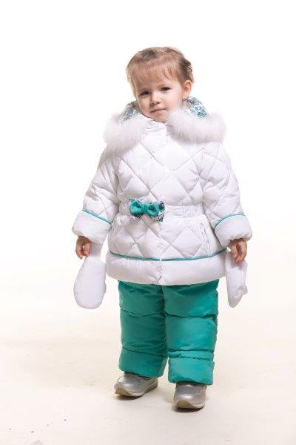
ЗС-588/ЗС-589 Костюм д/девочки
ЗС-588/ЗС-589 белый/аквам 80 р. | 5200.00
ЗС-588/ЗС-589 белый/аквам 86 р. | 5200.00
ЗС-588/ЗС-589 белый/аквам 92 р. | 5200.00
ЗС-588/ЗС-589 белый/аквам 98 р. | 5200.00
ЗС-588/ЗС-589 белый/аквам104 р. | 5200.00
ЗС-588/ЗС-589 бл.гол/цикл 80 р. | 5200.00
ЗС-588/ЗС-589 бл.гол/цикл 86 р. | 5200.00
ЗС-588/ЗС-589 бл.гол/цикл 92 р. | 5200.00
ЗС-588/ЗС-589 бл.гол/цикл 98 р. | 5200.00
ЗС-588/ЗС-589 бл.гол/цикл104 р. | 5200.00
ЗС-588/ЗС-589 лимон/капуч 80 р. | 5200.00
ЗС-588/ЗС-589 лимон/капуч 86 р. | 5200.00
ЗС-588/ЗС-589 лимон/капуч 92 р. | 5200.00
ЗС-588/ЗС-589 лимон/капуч 98 р. | 5200.00
ЗС-588/ЗС-589 лимон/капуч104 р. | 5200.00
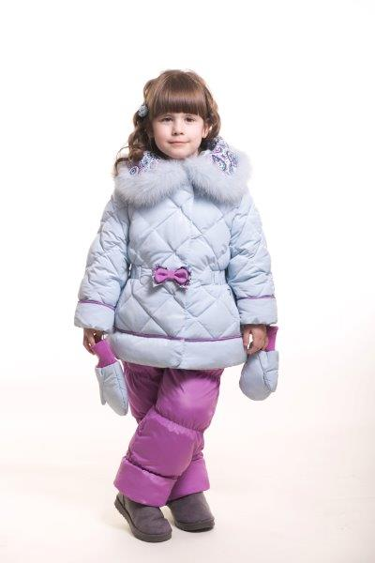
ЗС-588/ЗС-589 св.коралл/сир.дымка 80 р. | 5200.00
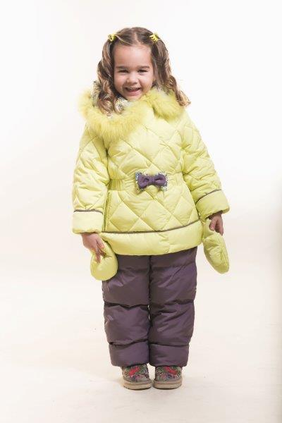
ЗС-588/ЗС-589 св.коралл/сир.дымка 86 р. | 5200.00
ЗС-588/ЗС-589 св.коралл/сир.дымка 92 р. | 5200.00
ЗС-588/ЗС-589 св.коралл/сир.дымка 98 р. | 5200.00
ЗС-588/ЗС-589 св.коралл/сир.дымка104 р. | 5200.00
ЗС-588/ЗС-589 цикл/т.лаванда 80 р. | 5200.00
ЗС-588/ЗС-589 цикл/т.лаванда 86 р. | 5200.00
ЗС-588/ЗС-589 цикл/т.лаванда 92 р. | 5200.00
ЗС-588/ЗС-589 цикл/т.лаванда 98 р. | 5200.00
ЗС-588/ЗС-589 цикл/т.лаванда104 р. | 5200.00
Костюмы для мальчиков Наполнитель - ПУХ (отстегивающийся пух-пакет)
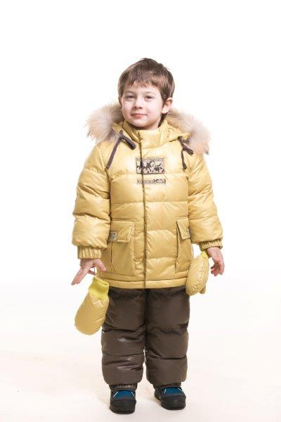
З-564/ЗС-565 Костюм д/мальчика
З-564/ЗС-565 горч/табак 80 р. | 5700.00
З-564/ЗС-565 горч/табак 86 р. | 5700.00
З-564/ЗС-565 горч/табак 92 р. | 5700.00
З-564/ЗС-565 горч/табак 98 р. | 5700.00
З-564/ЗС-565 горч/табак104 р. | 5700.00
З-564/ЗС-565 оранж/т.син 80 р. | 5700.00
З-564/ЗС-565 оранж/т.син 86 р. | 5700.00
З-564/ЗС-565 оранж/т.син 92 р. | 5700.00
З-564/ЗС-565 оранж/т.син 98 р. | 5700.00
З-564/ЗС-565 оранж/т.син104 р. | 5700.00
З-564/ЗС-565 св.сер/сер-син 80 р. | 5700.00
З-564/ЗС-565 св.сер/сер-син 86 р. | 5700.00
З-564/ЗС-565 св.сер/сер-син 92 р. | 5700.00
З-564/ЗС-565 св.сер/сер-син 98 р. | 5700.00
З-564/ЗС-565 св.сер/сер-син104 р. | 5700.00
З-564/ЗС-565 син-зел/океан 80 р. | 5700.00
З-564/ЗС-565 син-зел/океан 86 р. | 5700.00
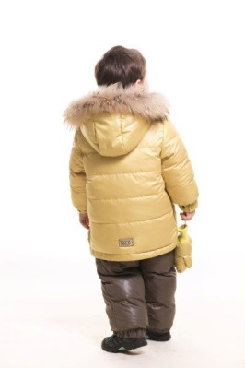
З-564/ЗС-565 син-зел/океан 92 р. | 5700.00
З-564/ЗС-565 син-зел/океан 98 р. | 5700.00
З-564/ЗС-565 син-зел/океан104 р. | 5700.00
З-564/ЗС-565 фист/т.син 80 р. | 5700.00
З-564/ЗС-565 фист/т.син 86 р. | 5700.00
З-564/ЗС-565 фист/т.син 92 р. | 5700.00
З-564/ЗС-565 фист/т.син 98 р. | 5700.00
З-564/ЗС-565 фист/т.син104 р. | 5700.00
З-566/ЗС-567 Костюм д/мальчика
З-566/ЗС-567 мор.волна/сер-син 80 р. | 5700.00
З-566/ЗС-567 мор.волна/сер-син 86 р. | 5700.00
З-566/ЗС-567 мор.волна/сер-син 92 р. | 5700.00
З-566/ЗС-567 мор.волна/сер-син 98 р. | 5700.00
З-566/ЗС-567 мор.волна/сер-син 104 р. | 5700.00
З-566/ЗС-567 мор.волна/сер-син 110 р. | 5700.00
З-566/ЗС-567 мор.волна/сер-син 116 р. | 5700.00
З-566/ЗС-567 мор.волна/сер-син 122 р. | 5700.00
З-566/ЗС-567 мор.волна/сер-син 128 р. | 5700.00
З-566/ЗС-567 св.сер/т.сер 80 р. | 5700.00
З-566/ЗС-567 св.сер/т.сер 86 р. | 5700.00
З-566/ЗС-567 св.сер/т.сер 92 р. | 5700.00
З-566/ЗС-567 св.сер/т.сер 98 р. | 5700.00
З-566/ЗС-567 св.сер/т.сер 104 р. | 5700.00
З-566/ЗС-567 св.сер/т.сер 110 р. | 5700.00
З-566/ЗС-567 св.сер/т.сер 116 р. | 5700.00
З-566/ЗС-567 св.сер/т.сер 122 р. | 5700.00
З-566/ЗС-567 св.сер/т.сер 128 р. | 5700.00
З-566/ЗС-567 син/инж 80 р. | 5700.00
З-566/ЗС-567 син/инж 86 р. | 5700.00
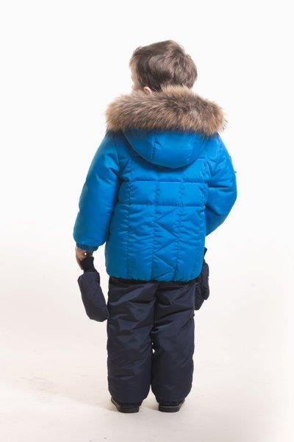
З-566/ЗС-567 син/инж 92 р. | 5700.00
З-566/ЗС-567 син/инж 98 р. | 5700.00
З-566/ЗС-567 син/инж 104 р. | 5700.00
З-566/ЗС-567 син/инж 110 р. | 5700.00
З-566/ЗС-567 син/инж 116 р. | 5700.00
З-566/ЗС-567 син/инж 122 р. | 5700.00
З-566/ЗС-567 син/инж 128 р. | 5700.00
З-566/ЗС-567 яр.зел/шокол 80 р. | 5700.00
З-566/ЗС-567 яр.зел/шокол 86 р. | 0.00
З-566/ЗС-567 яр.зел/шокол 92 р. | 0.00
З-566/ЗС-567 яр.зел/шокол 98 р. | 0.00
З-566/ЗС-567 яр.зел/шокол 104 р. | 0.00
З-566/ЗС-567 яр.зел/шокол 110 р. | 0.00
З-566/ЗС-567 яр.зел/шокол 116 р. | 0.00
З-566/ЗС-567 яр.зел/шокол 122 р. | 5700.00
З-566/ЗС-567 яр.зел/шокол 128 р. | 5700.00
З-566/ЗС-567 яр.син/т.син 80 р. | 5700.00
З-566/ЗС-567 яр.син/т.син 86 р. | 5700.00
З-566/ЗС-567 яр.син/т.син 92 р. | 5700.00
З-566/ЗС-567 яр.син/т.син 98 р. | 5700.00
З-566/ЗС-567 яр.син/т.син 104 р. | 5700.00
З-566/ЗС-567 яр.син/т.син 110 р. | 5700.00
З-566/ЗС-567 яр.син/т.син 116 р. | 5700.00
З-566/ЗС-567 яр.син/т.син 122 р. | 5700.00
З-566/ЗС-567 яр.син/т.син 128 р. | 5700.00
Костюмы для мальчиков Наполнитель - Синтетический лебяжий пух
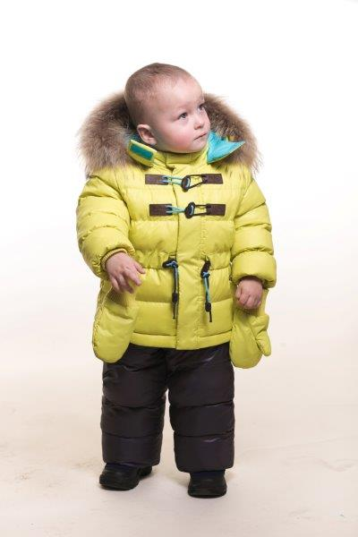
ЗС-568/ЗС-569 Костюм д/мальчика
ЗС-568/ЗС-569 индиго/горч/инж 80 р. | 5,200.00
ЗС-568/ЗС-569 индиго/горч/инж 86 р. | 5,200.00
ЗС-568/ЗС-569 индиго/горч/инж 92 р. | 5,200.00
ЗС-568/ЗС-569 индиго/горч/инж 98 р. | 5,200.00
ЗС-568/ЗС-569 индиго/горч/инж104 р. | 5,200.00
ЗС-568/ЗС-569 красн/св.сер/чернил 80 р. | 5,200.00
ЗС-568/ЗС-569 красн/св.сер/чернил 86 р. | 5,200.00
ЗС-568/ЗС-569 красн/св.сер/чернил 92 р. | 5,200.00
ЗС-568/ЗС-569 красн/св.сер/чернил 98 р. | 5,200.00
ЗС-568/ЗС-569 красн/св.сер/чернил104 р. | 5,200.00
ЗС-568/ЗС-569 лайм/бир/инж 80 р. | 5,200.00
ЗС-568/ЗС-569 лайм/бир/инж 86 р. | 5,200.00
ЗС-568/ЗС-569 лайм/бир/инж 92 р. | 5,200.00
ЗС-568/ЗС-569 лайм/бир/инж 98 р. | 5,200.00
ЗС-568/ЗС-569 лайм/бир/инж104 р. | 5,200.00
ЗС-568/ЗС-569 св.сер/сал/сер-гол 80 р. | 5,200.00
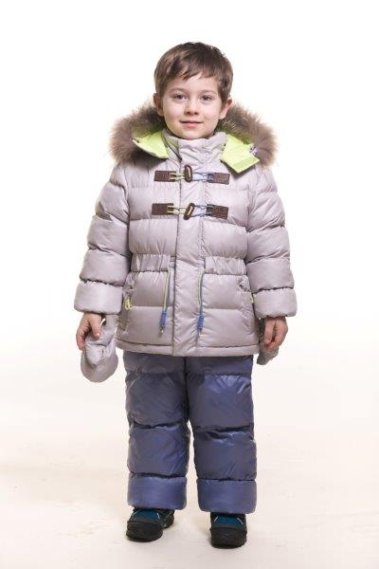
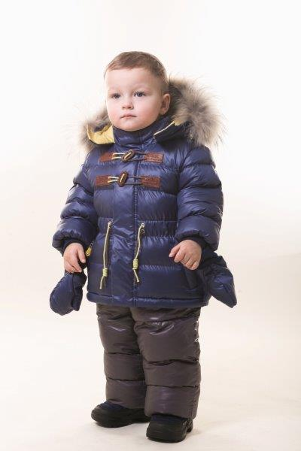
ЗС-568/ЗС-569 св.сер/сал/сер-гол 86 р. | 5,200.00
ЗС-568/ЗС-569 св.сер/сал/сер-гол 92 р. | 5,200.00
ЗС-568/ЗС-569 св.сер/сал/сер-гол 98 р. | 5,200.00
ЗС-568/ЗС-569 св.сер/сал/сер-гол104 р. | 5,200.00
ЗС-568/ЗС-569 син-зел/лайм/чернил 80 р. | 5,200.00
ЗС-568/ЗС-569 син-зел/лайм/чернил 86 р. | 5,200.00
ЗС-568/ЗС-569 син-зел/лайм/чернил 92 р. | 5,200.00
ЗС-568/ЗС-569 син-зел/лайм/чернил 98 р. | 5,200.00
ЗС-568/ЗС-569 син-зел/лайм/чернил104 р. | 5,200.00
ЗС-570/ЗС-571 Костюм д/мальчика МЕМБРАНА
ЗС-570/ЗС-571 бир/сал/т.сер 110 р. | 5,700.00
ЗС-570/ЗС-571 бир/сал/т.сер 116 р. | 5,700.00
ЗС-570/ЗС-571 бир/сал/т.сер 122 р. | 5,700.00
ЗС-570/ЗС-571 бир/сал/т.сер 128 р. | 5,700.00
ЗС-570/ЗС-571 красн/св.сер/т.син 110 р. | 5,700.00
ЗС-570/ЗС-571 красн/св.сер/т.син 116 р. | 5,700.00
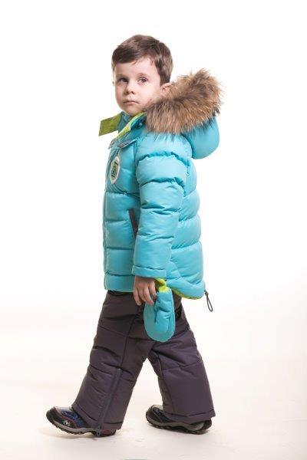
ЗС-570/ЗС-571 красн/св.сер/т.син 122 р. | 5,700.00
ЗС-570/ЗС-571 красн/св.сер/т.син 128 р. | 5,700.00
ЗС-570/ЗС-571 сал/бир/т.сер 110 р. | 5,700.00
ЗС-570/ЗС-571 сал/бир/т.сер 116 р. | 5,700.00
ЗС-570/ЗС-571 сал/бир/т.сер 122 р. | 5,700.00
ЗС-570/ЗС-571 сал/бир/т.сер 128 р. | 5,700.00
ЗС-570/ЗС-571 св.сер/сал/т.син 110 р. | 5,700.00
ЗС-570/ЗС-571 св.сер/сал/т.син 116 р. | 5,700.00
ЗС-570/ЗС-571 св.сер/сал/т.син 122 р. | 5,700.00
ЗС-570/ЗС-571 св.сер/сал/т.син 128 р. | 5,700.00
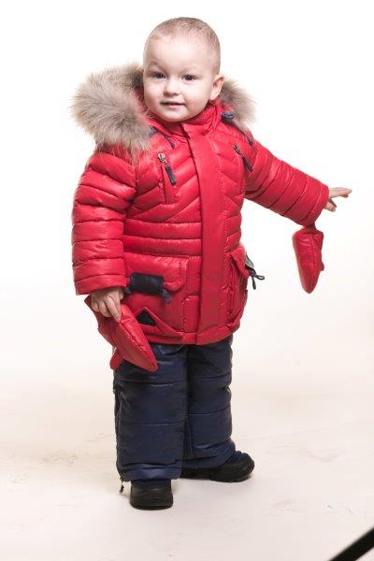
ЗС-572/ЗС-573 Костюм д/мальчика
ЗС-572/ЗС-573 желт/т.сер 80 р. | 5,700.00
ЗС-572/ЗС-573 желт/т.сер 86 р. | 5,700.00
ЗС-572/ЗС-573 желт/т.сер 92р. | 5,700.00
ЗС-572/ЗС-573 желт/т.сер 98 р. | 5,700.00
ЗС-572/ЗС-573 желт/т.сер 104 р. | 5,700.00
ЗС-572/ЗС-573 желт/т.сер 110 р. | 5,700.00
ЗС-572/ЗС-573 желт/т.сер 116 р. | 5,700.00
ЗС-572/ЗС-573 желт/т.сер 122 р. | 5,700.00
ЗС-572/ЗС-573 желт/т.сер 128 р. | 5,700.00
ЗС-572/ЗС-573 красн/т.син 80 р. | 5,700.00
ЗС-572/ЗС-573 красн/т.син 86 р. | 5,700.00
ЗС-572/ЗС-573 красн/т.син 92 р. | 5,700.00
ЗС-572/ЗС-573 красн/т.син 98 р. | 5,700.00
ЗС-572/ЗС-573 красн/т.син 104 р. | 5,700.00
ЗС-572/ЗС-573 красн/т.син 110 р. | 5,700.00
ЗС-572/ЗС-573 красн/т.син 116 р. | 5,700.00
ЗС-572/ЗС-573 красн/т.син 122 р. | 5,700.00
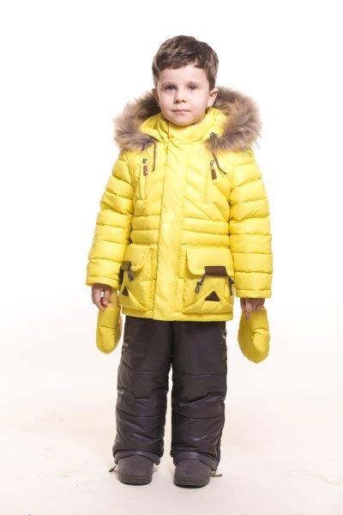
ЗС-572/ЗС-573 красн/т.син 128 р. | 5,700.00
ЗС-572/ЗС-573 олив/капуч 80 р. | 5,700.00
ЗС-572/ЗС-573 олив/капуч 86 р. | 5,700.00
ЗС-572/ЗС-573 олив/капуч 92р. | 5,700.00
ЗС-572/ЗС-573 олив/капуч 98 р. | 5,700.00
ЗС-572/ЗС-573 олив/капуч 104 р. | 5,700.00
ЗС-572/ЗС-573 олив/капуч 110 р. | 5,700.00
ЗС-572/ЗС-573 олив/капуч 116 р. | 5,700.00
ЗС-572/ЗС-573 олив/капуч 122 р. | 5,700.00
ЗС-572/ЗС-573 олив/капуч 128 р. | 5,700.00
ЗС-572/ЗС-573 св.сер/т.сер 80 р. | 5,700.00
ЗС-572/ЗС-573 св.сер/т.сер 86 р. | 5,700.00
ЗС-572/ЗС-573 св.сер/т.сер 92 р. | 5,700.00
ЗС-572/ЗС-573 св.сер/т.сер 98 р. | 5,700.00
ЗС-572/ЗС-573 св.сер/т.сер 104 р. | 5,700.00
ЗС-572/ЗС-573 св.сер/т.сер 110 р. | 5,700.00
ЗС-572/ЗС-573 св.сер/т.сер 116 р. | 5,700.00
ЗС-572/ЗС-573 св.сер/т.сер 122 р. | 5,700.00
ЗС-572/ЗС-573 св.сер/т.сер 128 р. | 5,700.00
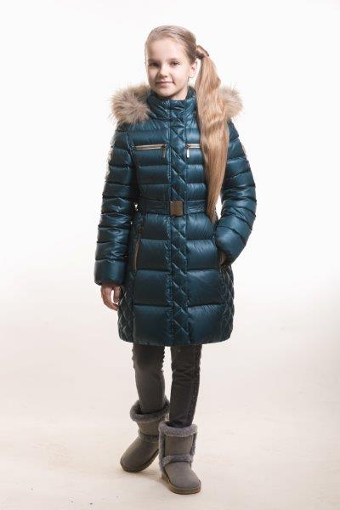
Пальто для девочек Наполнитель - ПУХ
З-549 Пальто д/девочки
З-549 ель 110 р. | 5900.00
З-549 ель 116 р. | 5900.00
З-549 ель 122 р. | 5900.00
З-549 ель 128 р. | 5900.00
З-549 ель 134 р. | 5900.00
З-549 ель 140 р. | 5900.00
З-549 ель 146 р. | 5900.00
З-549 ель 152 р. | 5900.00
З-549 красн.дерево 110 р. | 5900.00
З-549 красн.дерево 116 р. | 5900.00
З-549 красн.дерево 122 р. | 5900.00
З-549 красн.дерево 128 р. | 5900.00
З-549 красн.дерево 134 р. | 5900.00
З-549 красн.дерево 140 р. | 5900.00
З-549 красн.дерево 146 р. | 5900.00
З-549 красн.дерево 152 р. | 5900.00
З-549 т.бежевый 110 р. | 5900.00
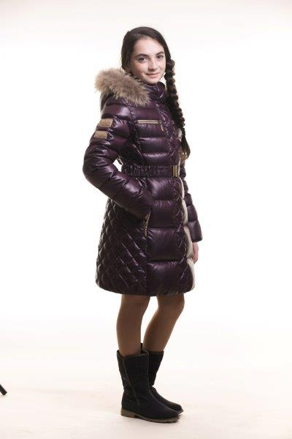
З-549 т.бежевый 116 р. | 5900.00
З-549 т.бежевый 122 р. | 5900.00
З-549 т.бежевый 128 р. | 5900.00
З-549 т.бежевый 134 р. | 5900.00
З-549 т.бежевый 140 р. | 5900.00
З-549 т.бежевый 146 р. | 5900.00
З-549 т.бежевый 152 р. | 5900.00
З-549 т.синий 110 р. | 5900.00
З-549 т.синий 116 р. | 5900.00
З-549 т.синий 122 р. | 5900.00
З-549 т.синий 128 р. | 5900.00
З-549 т.синий 134 р. | 5900.00
З-549 т.синий 140 р. | 5900.00
З-549 т.синий 146 р. | 5900.00
З-549 т.синий 152 р. | 5900.00
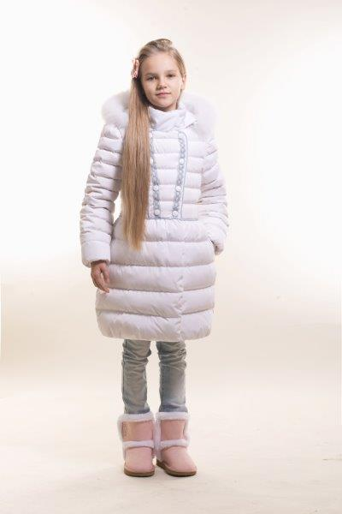
З-550 Пальто д/девочки
З-550 бел/гол 134 р. | 5500.00
З-550 бел/гол 140 р. | 5500.00
З-550 бел/гол 146 р. | 5500.00
З-550 бел/гол 152 р. | 5500.00
З-550 бл.гол/кофейн 134 р. | 5500.00
З-550 бл.гол/кофейн 140 р. | 5500.00
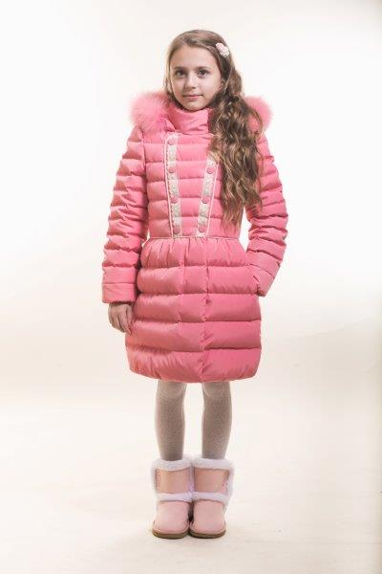
З-550 бл.гол/кофейн 146 р. | 5500.00
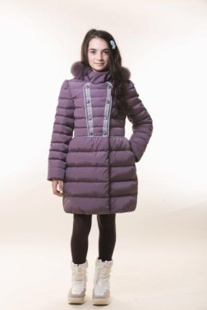
З-550 бл.гол/кофейн 152 р. | 5500.00
З-550 инжир/гол 134 р. | 5500.00
З-550 инжир/гол 140 р. | 5500.00
З-550 инжир/гол 146 р. | 5500.00
З-550 инжир/гол 152 р. | 5500.00
З-550 коралл/беж 134 р. | 5500.00
З-550 коралл/беж 140 р. | 5500.00
З-550 коралл/беж 146 р. | 5500.00
З-550 коралл/беж 152 р. | 5500.00
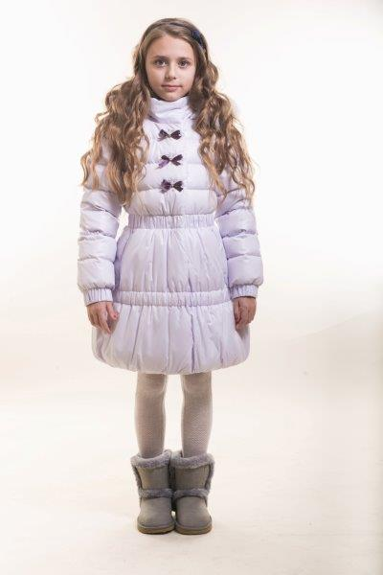
З-551 Пальто д/девочки
З-551 белый 134 р. | 5500.00
З-551 белый 140 р. | 5500.00
З-551 белый 146 р. | 5500.00
З-551 белый 152 р. | 5500.00
З-551 св.инжир 134 р. | 5500.00
З-551 св.инжир 140 р. | 5500.00
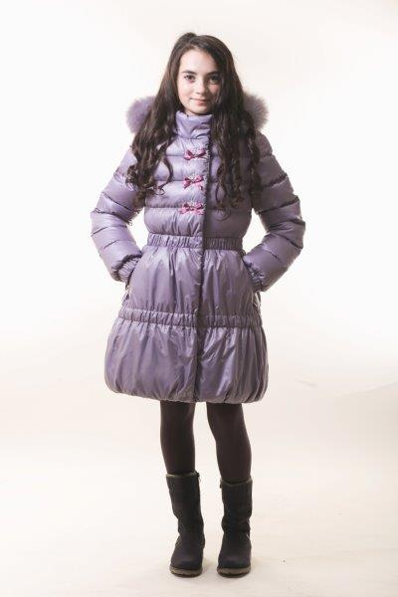
З-551 св.инжир 146 р. | 5500.00
З-551 св.инжир 152 р. | 5500.00
З-551 св.сирень 134 р. | 5500.00
З-551 св.сирень 140 р. | 5500.00
З-551 св.сирень 146 р. | 5500.00
З-551 св.сирень 152 р. | 5500.00
З-551 цикламен 134 р. | 5500.00
З-551 цикламен 140 р. | 5500.00
З-551 цикламен 146 р. | 5500.00
З-551 цикламен 152 р. | 5500.00
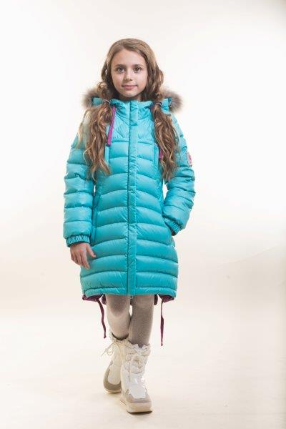
З-552 Пальто д/девочки
З-552 бел/яр.фукс 134 р. | 5500.00
З-552 бел/яр.фукс 140 р. | 5500.00
З-552 бел/яр.фукс 146 р. | 5500.00
З-552 бел/яр.фукс 152 р. | 5500.00
З-552 бирюза/фукс 134 р. | 5500.00
З-552 бирюза/фукс 140 р. | 5500.00
З-552 бирюза/фукс 146 р. | 5500.00
З-552 бирюза/фукс 152 р. | 5500.00
З-552 салат/фукс 134 р. | 5500.00
З-552 салат/фукс 140 р. | 5500.00
З-552 салат/фукс 146 р. | 5500.00
З-552 салат/фукс 152 р. | 5500.00
З-552 св.инж/роз 134 р. | 5500.00
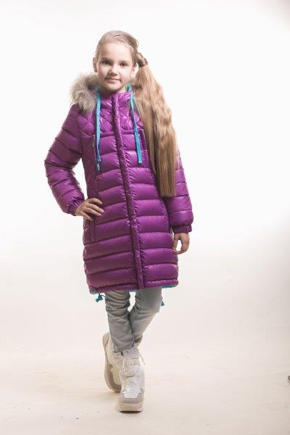
З-552 св.инж/роз 140 р. | 5500.00
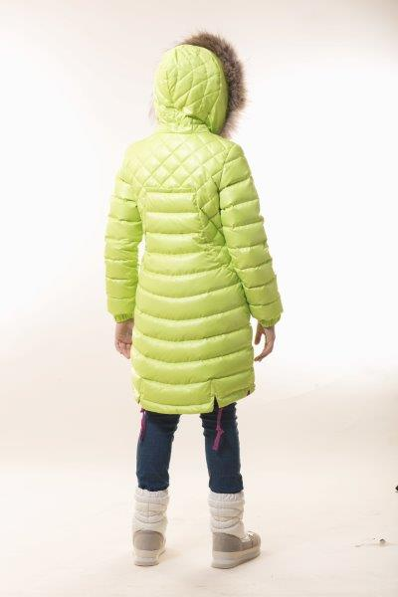
З-552 св.инж/роз 146 р. | 5500.00
З-552 св.инж/роз 152 р. | 5500.00
З-552 св.лилов/коралл 134 р. | 5500.00
З-552 св.лилов/коралл 140 р. | 5500.00
З-552 св.лилов/коралл 146 р. | 5500.00
З-552 св.лилов/коралл 152 р. | 5500.00
З-552 фукс/бир 134 р. | 5500.00
З-552 фукс/бир 140 р. | 5500.00
З-552 фукс/бир 146 р. | 5500.00
З-552 фукс/бир 152 р. | 5500.00
З-553 Пальто д/девочки
З-553 индиго 134 р. | 5500.00
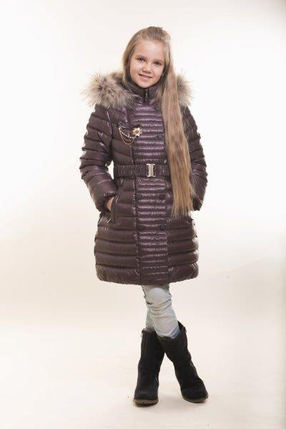
З-553 индиго 140 р. | 5500.00
З-553 индиго 146 р. | 5500.00
З-553 индиго 152 р. | 5500.00
З-553 индиго 158 р. | 5500.00
З-553 индиго 164 р. | 5500.00
З-553 индиго 170 р. | 5500.00
З-553 син-зелен 134 р. | 5500.00
З-553 син-зелен 140 р. | 5500.00
З-553 син-зелен 146 р. | 5500.00
З-553 син-зелен 152 р. | 5500.00
З-553 син-зелен 158 р. | 5500.00
З-553 син-зелен 164 р. | 5500.00
З-553 син-зелен 170 р. | 5500.00
З-553 т.корич 134 р. | 5500.00
З-553 т.корич 140 р. | 5500.00
З-553 т.корич 146 р. | 5500.00
З-553 т.корич 152 р. | 5500.00
З-553 т.корич 158 р. | 5500.00
З-553 т.корич 164 р. | 5500.00
З-553 т.корич 170 р. | 5500.00
З-553 терракот 134 р. | 5500.00
З-553 терракот 140 р. | 5500.00
З-553 терракот 146 р. | 0.00
З-553 терракот 152 р. | 5500.00
З-553 терракот 158 р. | 0.00
З-553 терракот 164 р. | 0.00
З-553 терракот 170 р. | 5500.00
Пальто для девочек Наполнитель - Синтетический лебяжий пух
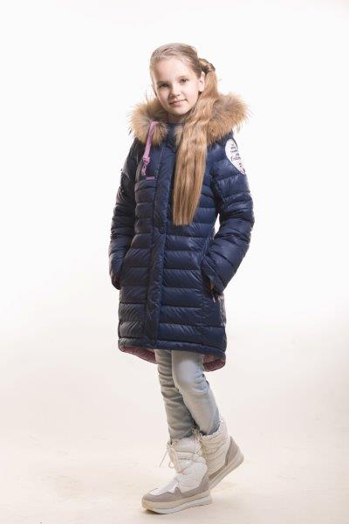
ЗС-555 Пальто д/девочки
ЗС-555 горч/изумр 110 р. | 5500.00
ЗС-555 горч/изумр 116 р. | 5500.00
ЗС-555 горч/изумр 122 р. | 5500.00
ЗС-555 горч/изумр 128 р. | 5500.00
ЗС-555 горч/изумр 134 р. | 5500.00
ЗС-555 горч/изумр 140 р. | 5500.00
ЗС-555 горч/изумр 146 р. | 5500.00
ЗС-555 горч/изумр 152 р. | 5500.00
ЗС-555 изумр/т.горч 110 р. | 5500.00
ЗС-555 изумр/т.горч 116 р. | 5500.00
ЗС-555 изумр/т.горч 122 р. | 5500.00
ЗС-555 изумр/т.горч 128 р. | 5500.00
ЗС-555 изумр/т.горч 134 р. | 5500.00
ЗС-555 изумр/т.горч 140 р. | 5500.00
ЗС-555 изумр/т.горч 146 р. | 5500.00
ЗС-555 изумр/т.горч 152 р. | 5500.00
ЗС-555 пенка/т.син 110 р. | 5500.00
ЗС-555 пенка/т.син 116 р. | 5500.00
ЗС-555 пенка/т.син 122 р. | 5500.00
ЗС-555 пенка/т.син 128 р. | 5500.00
ЗС-555 пенка/т.син 134 р. | 5500.00
ЗС-555 пенка/т.син 140 р. | 5500.00
ЗС-555 пенка/т.син 146 р. | 5500.00
ЗС-555 пенка/т.син 152 р. | 5500.00
ЗС-555 т.син/пенка 110 р. | 5500.00
ЗС-555 т.син/пенка 116 р. | 5500.00
ЗС-555 т.син/пенка 122 р. | 5500.00
ЗС-555 т.син/пенка 128 р. | 0.00
ЗС-555 т.син/пенка 134 р. | 5500.00
ЗС-555 т.син/пенка 140 р. | 0.00
ЗС-555 т.син/пенка 146 р. | 5500.00
ЗС-555 т.син/пенка 152 р. | 5500.00
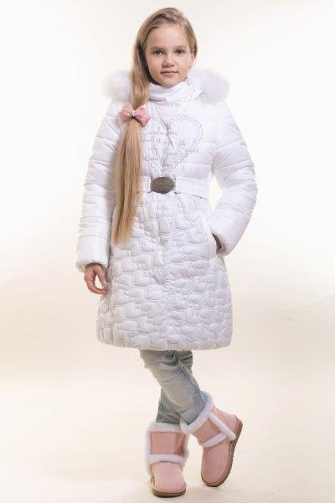
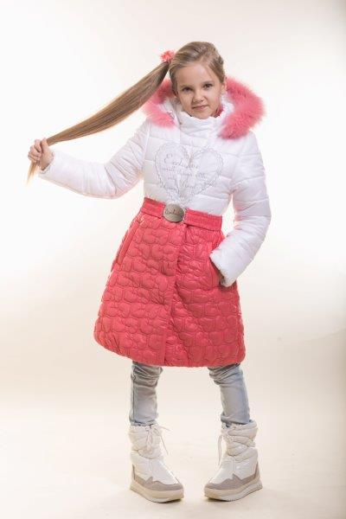
Пальто для девочек Синтетический утеплитель
ЗС-596 Пальто д/девочки
ЗС-596 бел/коралл 134 р. | 5,000.00
ЗС-596 бел/коралл 146 р. | 5,000.00
ЗС-596 бел/коралл 152 р. | 5,000.00
ЗС-596 бел/син 134 р. | 5,000.00
ЗС-596 бел/син 146 р. | 5,000.00
ЗС-596 бел/син 152 р. | 5,000.00
ЗС-596 белый 134 р. | 5,000.00
ЗС-596 белый 146 р. | 5,000.00
ЗС-596 белый 152 р. | 5,000.00
ЗС-596 цикл/черн 134 р. | 5,000.00
ЗС-596 цикл/черн 146 р. | 5,000.00
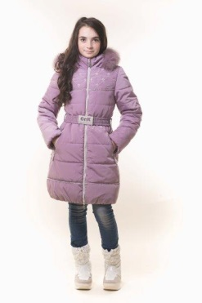
ЗС-596 цикл/черн 152 р. | 5,000.00
ЗС-597 Пальто д/девочки
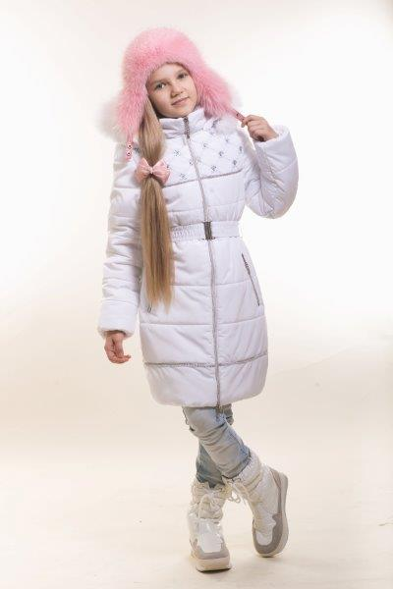
ЗС-597 белый 134 р. | 5,000.00
ЗС-597 белый 146 р. | 5,000.00
ЗС-597 белый 152 р. | 5,000.00
ЗС-597 св.серый 134 р. | 5,000.00
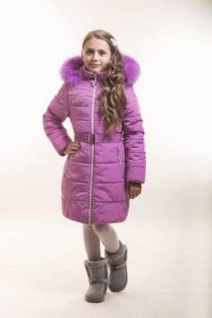
ЗС-597 св.серый 146 р. | 5,000.00
ЗС-597 св.серый 152 р. | 5,000.00
ЗС-597 сир.дымка 134 р. | 5,000.00
ЗС-597 сир.дымка 146 р. | 5,000.00
ЗС-597 сир.дымка 152 р. | 5,000.00
ЗС-597 циклам 134 р. | 5,000.00
ЗС-597 циклам 146 р. | 5,000.00
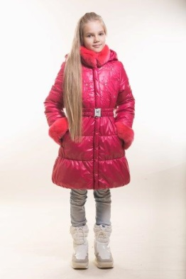
ЗС-597 циклам 152 р. | 5,000.00
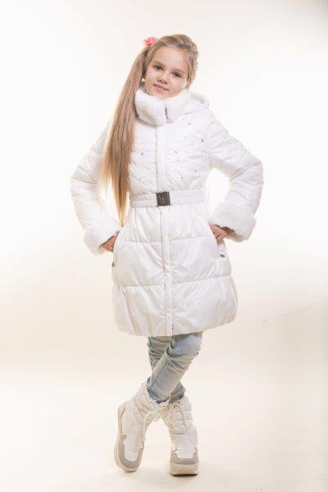
ЗС-598 Пальто д/девочки
ЗС-598 волна 134 р. | 5,000.00
ЗС-598 волна 146 р. | 5,000.00
ЗС-598 волна 152 р. | 5,000.00
ЗС-598 кремовый 134 р. | 5,000.00
ЗС-598 кремовый 146 р. | 5,000.00
ЗС-598 кремовый 152 р. | 5,000.00
ЗС-598 малина 134 р. | 5,000.00
ЗС-598 малина 146 р. | 5,000.00
ЗС-598 малина 152 р. | 5,000.00
ЗС-598 орхидея 134 р. | 5,000.00
ЗС-598 орхидея 146 р. | 5,000.00
ЗС-598 орхидея 152 р. | 5,000.00
Куртки-ПАРКИ Синтетический наполнитель + Мех Вельбо
ЗС-538 Парка д/девочки
ЗС-538 горчица 110 р. | 5,200.00
ЗС-538 горчица 116 р. | 5,200.00
ЗС-538 горчица 122 р. | 5,200.00
ЗС-538 горчица 128 р. | 5,200.00
ЗС-538 горчица 134 р. | 5,200.00
ЗС-538 горчица 140 р. | 5,200.00
ЗС-538 горчица 146 р. | 5,200.00
ЗС-538 горчица 152 р. | 5,200.00
ЗС-538 коралл 110 р. | 5,200.00
ЗС-538 коралл 116 р. | 5,200.00
ЗС-538 коралл 122 р. | 5,200.00
ЗС-538 коралл 128 р. | 5,200.00
ЗС-538 коралл 134 р. | 5,200.00
ЗС-538 коралл 140 р. | 5,200.00
ЗС-538 коралл 146 р. | 5,200.00
ЗС-538 коралл 152 р. | 5,200.00
ЗС-538 оливка 110 р. | 5,200.00
ЗС-538 оливка 116 р. | 5,200.00
ЗС-538 оливка 122 р. | 5,200.00
ЗС-538 оливка 128 р. | 5,200.00
ЗС-538 оливка 134 р. | 5,200.00
ЗС-538 оливка 140 р. | 5,200.00
ЗС-538 оливка 146 р. | 5,200.00
ЗС-538 оливка 152 р. | 5,200.00
ЗС-538 т.синий 110 р. | 5,200.00
ЗС-538 т.синий 116 р. | 5,200.00
ЗС-538 т.синий 122 р. | 5,200.00
ЗС-538 т.синий 128 р. | 5,200.00
ЗС-538 т.синий 134 р. | 5,200.00
ЗС-538 т.синий 140 р. | 5,200.00
ЗС-538 т.синий 146 р. | 5,200.00
ЗС-538 т.синий 152 р. | 5,200.00
ЗС-539 Парка д/девочки
ЗС-539 горчица 158 р. | 5,700.00
ЗС-539 горчица 164 р. | 5,700.00
ЗС-539 горчица 170 р. | 5,700.00
ЗС-539 коралл 158 р. | 5,700.00
ЗС-539 коралл 164 р. | 5,700.00
ЗС-539 коралл 170 р. | 5,700.00
ЗС-539 оливка 158 р. | 5,700.00
ЗС-539 оливка 164 р. | 5,700.00
ЗС-539 оливка 170 р. | 5,700.00
ЗС-539 т.синий 158 р. | 5,700.00
ЗС-539 т.синий 164 р. | 5,700.00
ЗС-539 т.синий 170 р. | 5,700.00
ЗС-547 Куртка-парка д/мальчика
ЗС-547 горчица 110 р. | 5,200.00
ЗС-547 горчица 116 р. | 5,200.00
ЗС-547 горчица 122 р. | 5,200.00
ЗС-547 горчица 128 р. | 5,200.00
ЗС-547 горчица 134 р. | 5,200.00
ЗС-547 горчица 140 р. | 5,200.00
ЗС-547 горчица 146 р. | 5,200.00
ЗС-547 горчица 152 р. | 5,200.00
ЗС-547 т.син 110 р. | 5,200.00
ЗС-547 т.син 116 р. | 5,200.00
ЗС-547 т.син 122 р. | 5,200.00
ЗС-547 т.син 128 р. | 5,200.00
ЗС-547 т.син 134 р. | 5,200.00
ЗС-547 т.син 140 р. | 5,200.00
ЗС-547 т.син 146 р. | 5,200.00
ЗС-547 т.син 152 р. | 5,200.00
ЗС-547 хаки 110 р. | 5,200.00
ЗС-547 хаки 116 р. | 5,200.00
ЗС-547 хаки 122 р. | 5,200.00
ЗС-547 хаки 128 р. | 5,200.00
ЗС-547 хаки 134 р. | 5,200.00
ЗС-547 хаки 140 р. | 5,200.00
ЗС-547 хаки 146 р. | 5,200.00
ЗС-547 хаки 152 р. | 5,200.00
ЗС-548 Куртка-парка д/мальчика
ЗС-548 горчица 158 р. | 5,900.00
ЗС-548 горчица 164 р. | 5,900.00
ЗС-548 горчица 170 р. | 5,900.00
ЗС-548 т.син 158 р. | 5,900.00
ЗС-548 т.син 164 р. | 5,900.00
ЗС-548 т.син 170 р. | 5,900.00
ЗС-548 хаки 158 р. | 5,900.00
ЗС-548 хаки 164 р. | 5,900.00
ЗС-548 хаки 170 р. | 5,900.00
Куртки для мальчиков Наполнитель - ПУХ
З-540 Куртка д/мальчика.
З-540 индиго 104 р. | 5,200.00
З-540 индиго 110 р. | 5,200.00
З-540 индиго 116 р. | 5,200.00
З-540 индиго 122 р. | 5,200.00
З-540 индиго 128 р. | 5,200.00
З-540 индиго 134 р. | 5,200.00
З-540 индиго 140 р. | 5,200.00
З-540 индиго 146 р. | 5,200.00
З-540 индиго 152 р. | 5,200.00
З-540 мор.волна 104 р. | 5,200.00
З-540 мор.волна 110 р. | 5,200.00
З-540 мор.волна 116 р. | 5,200.00
З-540 мор.волна 122 р. | 5,200.00
З-540 мор.волна 128 р. | 5,200.00
З-540 мор.волна 134 р. | 5,200.00
З-540 мор.волна 140 р. | 5,200.00
З-540 мор.волна 146 р. | 5,200.00
З-540 мор.волна 152 р. | 5,200.00
З-540 т.гочица 104 р. | 5,200.00
З-540 т.гочица 110 р. | 5,200.00
З-540 т.гочица 116 р. | 5,200.00
З-540 т.гочица 122 р. | 5,200.00
З-540 т.гочица 128 р. | 5,200.00
З-540 т.гочица 134 р. | 5,200.00
З-540 т.гочица 140 р. | 5,200.00
З-540 т.гочица 146 р. | 5,200.00
З-540 т.гочица 152 р. | 5,200.00
З-540 хаки 104 р. | 5,200.00
З-540 хаки 110 р. | 5,200.00
З-540 хаки 116 р. | 5,200.00
З-540 хаки 122 р. | 5,200.00
З-540 хаки 128 р. | 5,200.00
З-540 хаки 134 р. | 5,200.00
З-540 хаки 140 р. | 5,200.00
З-540 хаки 146 р. | 5,200.00
З-540 хаки 152 р. | 5,200.00
З-542 Куртка д/мальчика.
З-542 зелен/синий 164 р. | 5,500.00
З-542 зелен/синий 170 р. | 5,500.00
З-542 красн/т.син 134 р. | 5,500.00
З-542 красн/т.син 140 р. | 5,500.00
З-542 красн/т.син 146 р. | 5,500.00
З-542 красн/т.син 152 р. | 5,500.00
З-542 красн/т.син 158 р. | 5,500.00
З-542 красн/т.син 164 р. | 5,500.00
З-542 красн/т.син 170 р. | 5,500.00
З-542 серый/фиол 134 р. | 5,500.00
З-542 серый/фиол 140 р. | 5,500.00
З-542 серый/фиол 146 р. | 5,500.00
З-542 серый/фиол 152 р. | 5,500.00
З-542 серый/фиол 158 р. | 5,500.00
З-542 серый/фиол 164 р. | 5,500.00
З-542 серый/фиол 170 р. | 5,500.00
З-542 серый/фиол 146 р. | 5,500.00
З-542 серый/фиол 152 р. | 5,500.00
З-542 серый/фиол 158 р. | 5,500.00
З-542 серый/фиол 164 р. | 5,500.00
З-542 серый/фиол 170 р. | 5,500.00
З-542 син-зел/св.сер 134 р. | 5,500.00
З-542 син-зел/св.сер 140 р. | 5,500.00
...

